Hoja1
edad | resultado
16 | NO
45 | SI
20 | SI

EJ 2
NOMBRE
nico | 777 | 3000 | 0 | 100 | 1000
pepe | 11 | 1000 | 101 | 150 | 2000
juan | 200 | 3000 | 151 | 1000 | 3000
PEREZ | 1 | 1000
JUAN | 6200 | 3000

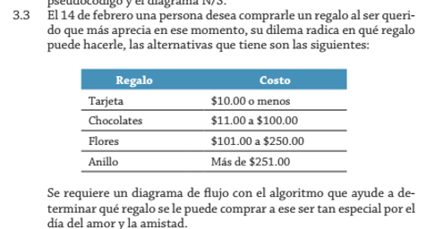
monto | total
10 | tarjeta
11 | chocolate
101 | flores
251 | anillo

nombre | edad | resukrado
lupa | 13 | menor
luis | 14
mateo | 15

añon | sueldo
1 | 100
2 | 200
5 | 500
10 | 1000

precio | descuento
200 | 15%
199 | 12%
80 | 10%

